Dashboard
Membresías vendidas por asesora
DASHBOARD — MEMBRESÍAS VIP |VENTAS POR CALL CENTER

TOTAL MEMBRESÍAS |  |  | VALOR VENDIDO |  |  | 3 MESES
38 |  |  | $9,180,000 |  |  | 36

6 MESES |  |  | PAGADAS |  |  | TICKET PROMEDIO
2 |  |  | 38 |  |  | 0

VENTAS POR ASESORA |  |  |  |  |  |  | MIX DE PRODUCTO
Asesora | 3 meses | 6 meses | Total | Valor vendido | % participación |  | Membresía | Cantidad | Valor
Luisa | 7 | 0 | 7 | $1,645,000 | 18.4% |  | 3 Meses | 36 | $8,460,000
Mariana | 2 | 0 | 2 | $470,000 | 5.3% |  | 6 Meses | 2 | $720,000
Isabel | 9 | 2 | 11 | $2,835,000 | 28.9%
Stefanya | 7 | 0 | 7 | $1,645,000 | 18.4%
Yulianis | 11 | 0 | 11 | $2,585,000 | 28.9% |  | CONTROL DE CALIDAD
TOTAL | 36 | 2 | 38 | $9,180,000 | 100.0% |  | Ventas sin sede | 0
 |  |  |  |  |  |  | Ventas sin cédula | 0
 |  |  |  |  |  |  | Pagos pendientes | 0
VENTAS POR SEDE |  |  |  |  |  |  | Pagos anulados | 0
Sede | Membresías | 3 meses | 6 meses | Valor vendido | % participación
TESORO | 9 | 8 | 1 | $2,240,000 | 37.5%
CHICO | 9 | 9 | 0 | $2,115,000 | 37.5%
SANTA FE | 3 | 3 | 0 | $705,000 | 12.5%
LAURELES | 1 | 1 | 0 | $235,000 | 4.2%
SABANETA | 2 | 1 | 1 | $595,000 | 8.3%
MEDELLÍN | 0 | 0 | 0 | $0 | 0.0%
RIONEGRO | 0 | 0 | 0 | $0 | 0.0%
BOGOTÁ | 0 | 0 | 0 | $0 | 0.0%
SIN REGISTRO | 0 | 0 | 0 | $0 | 0.0%
TOTAL | 24 | 22 | 2 | $5,890,000 | 100.0%

COMPROBANTES DE PAG
MARIA VIRGINIA GONZALES | 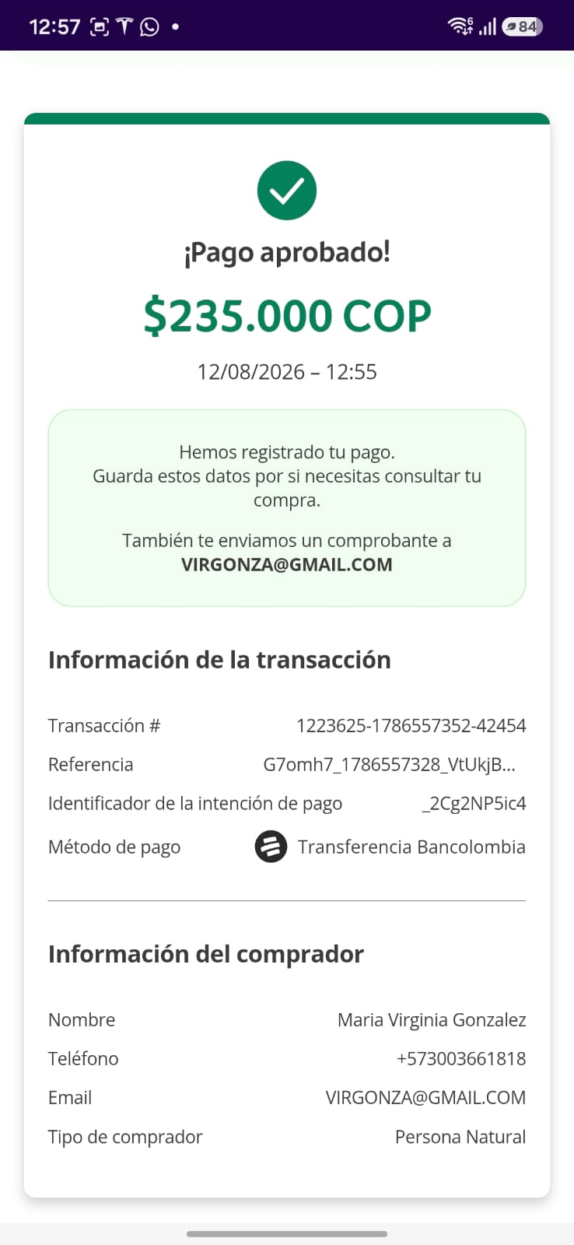
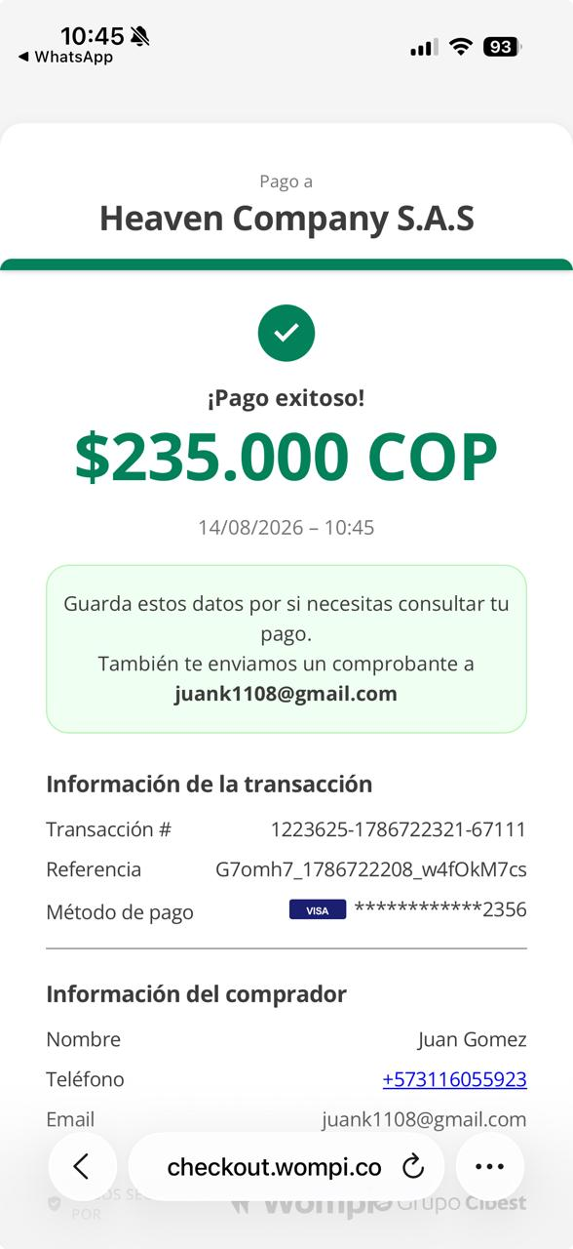 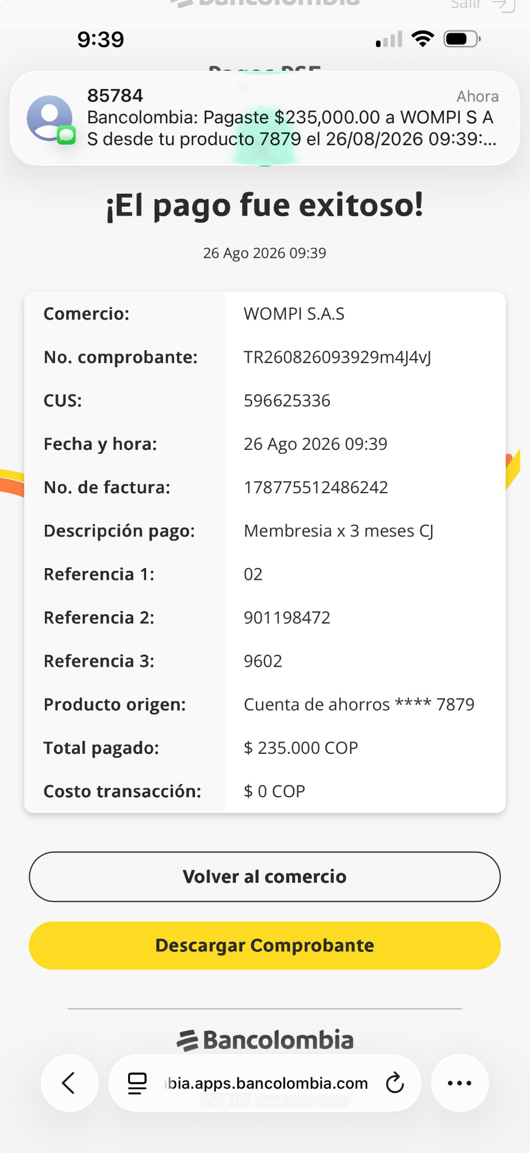 MIGUEL R | 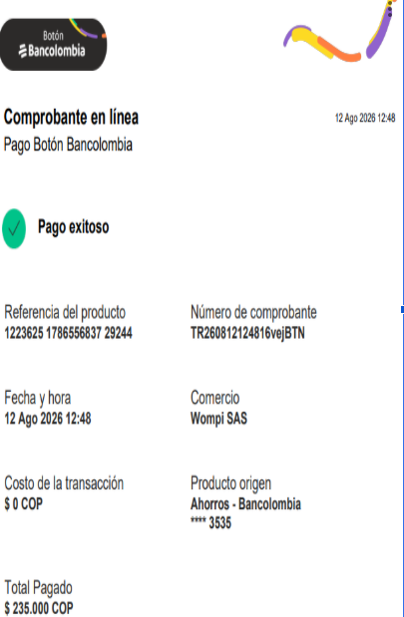
MARCELA DIAZ MORON
VERONICA BETANCUR
MAYELI G | 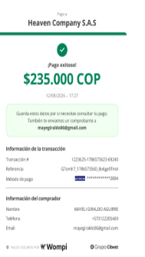
LAURA M | 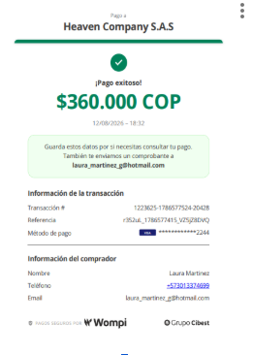
CATHERINE GOMEZ
VERONICA MONTEJO
MONICA YEPEZ
FANNY B | 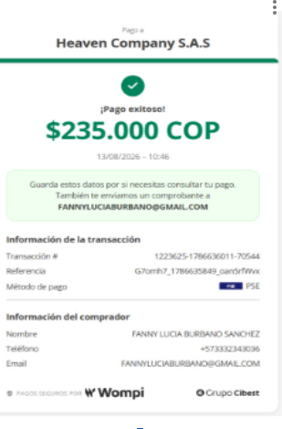
LEIDY AGUDELO
JUAN CARLOS GOMEZ
LINA SANCHEZ | 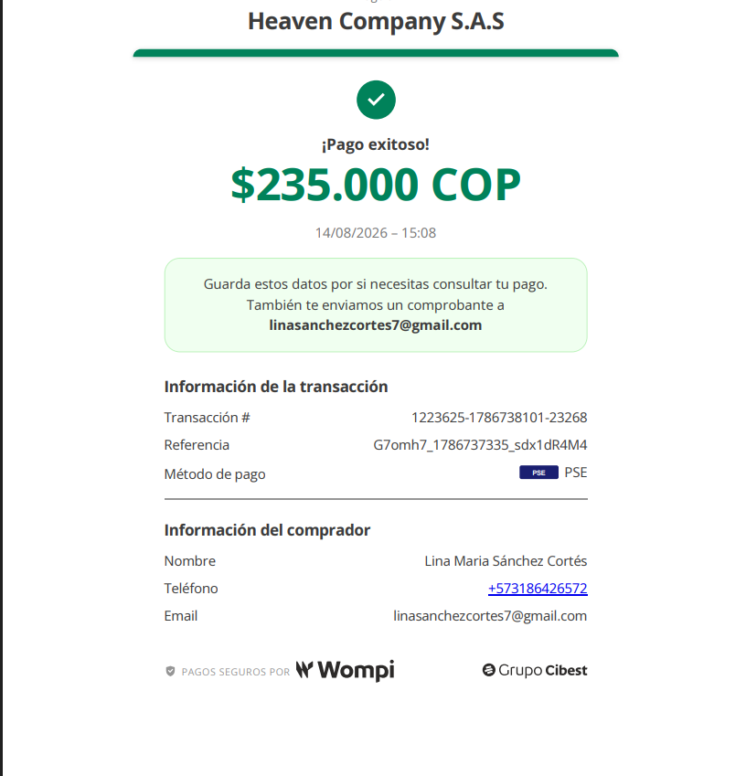
JIMENA CACERES | 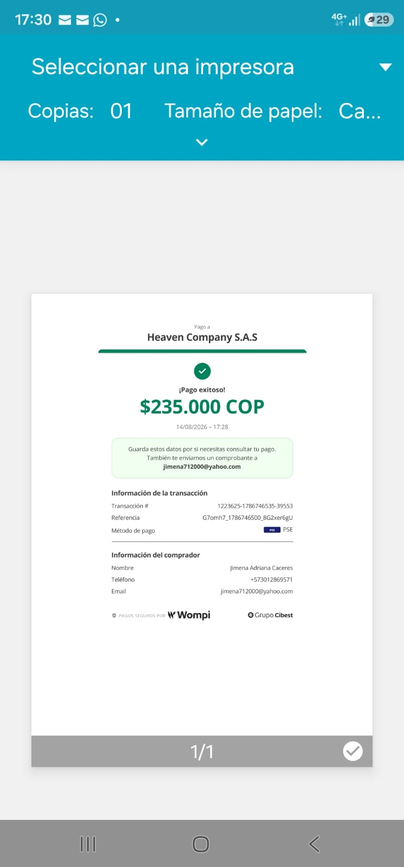
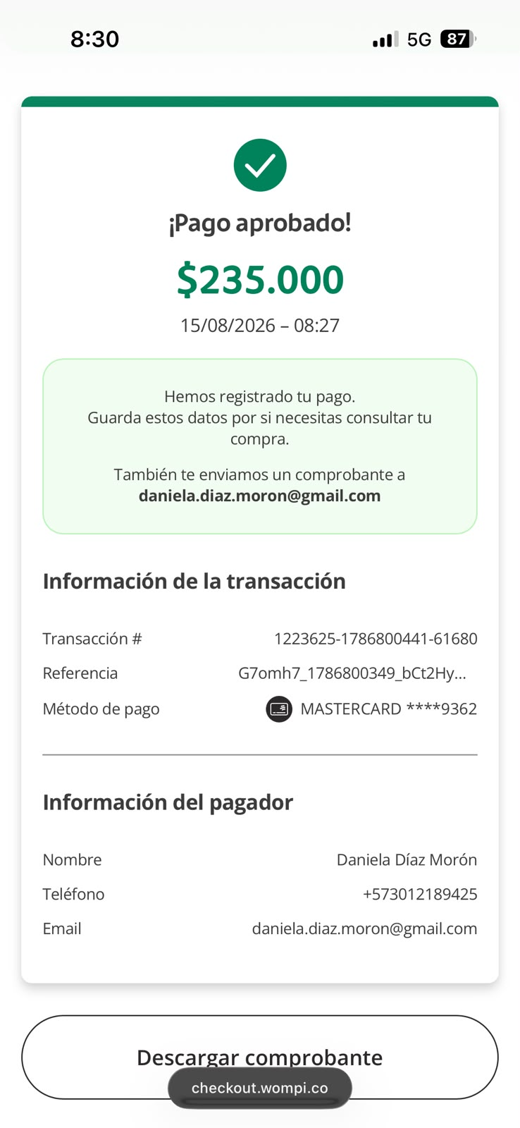 DANIELA DIAZ
VALERIA LOPEZ | 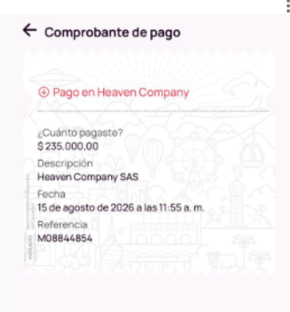
BIBIANA ACOSTA | 
MARIA CARDENAS | 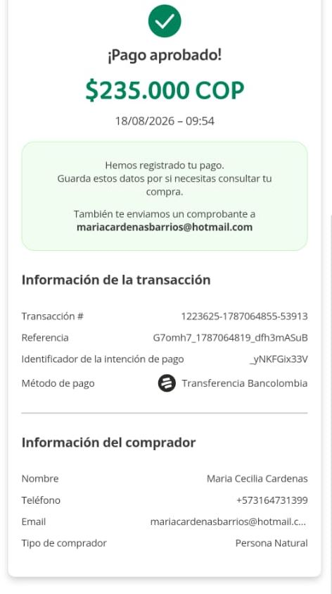
MIRTHA CERCHAR | 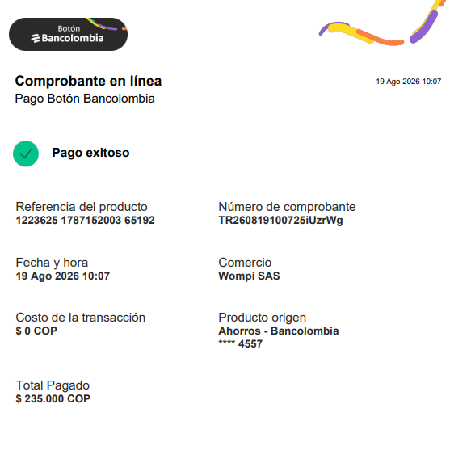
JENNY BARON | 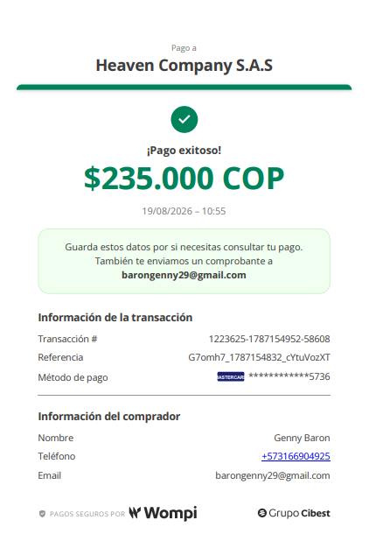
CINDY VELEZ | 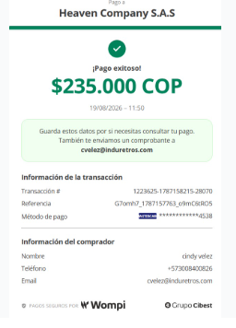
ARLEY PATRICIA RINCON | 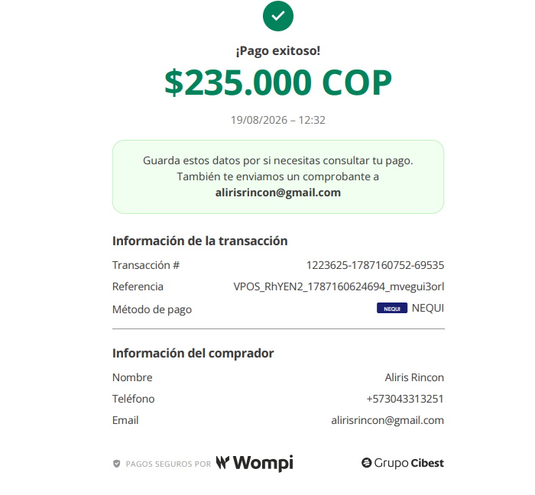
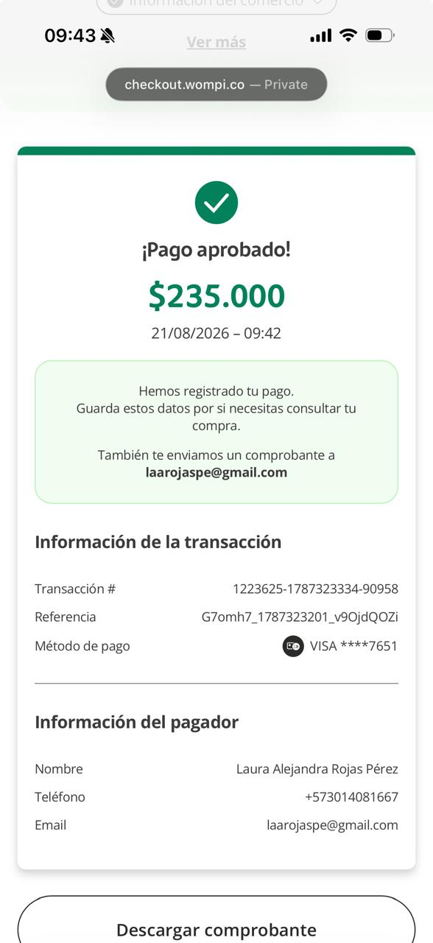 lAURA ALEJANDRA ROJAS
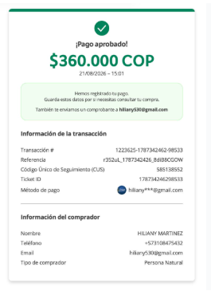 HILIANY MARTINEZ
MARCELA SANTOS | 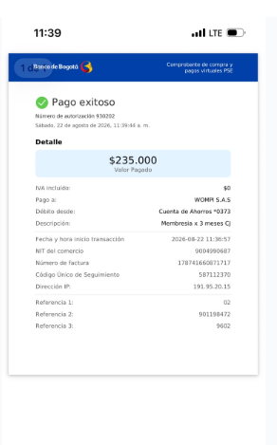
Luisa Tephems | 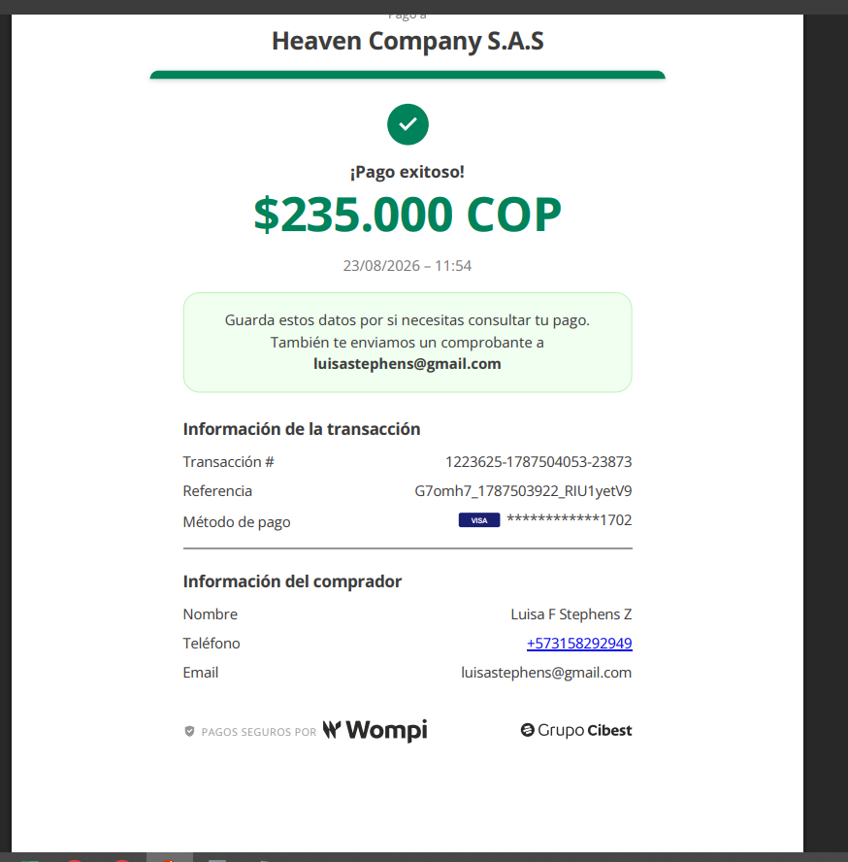
Eira Ortega | 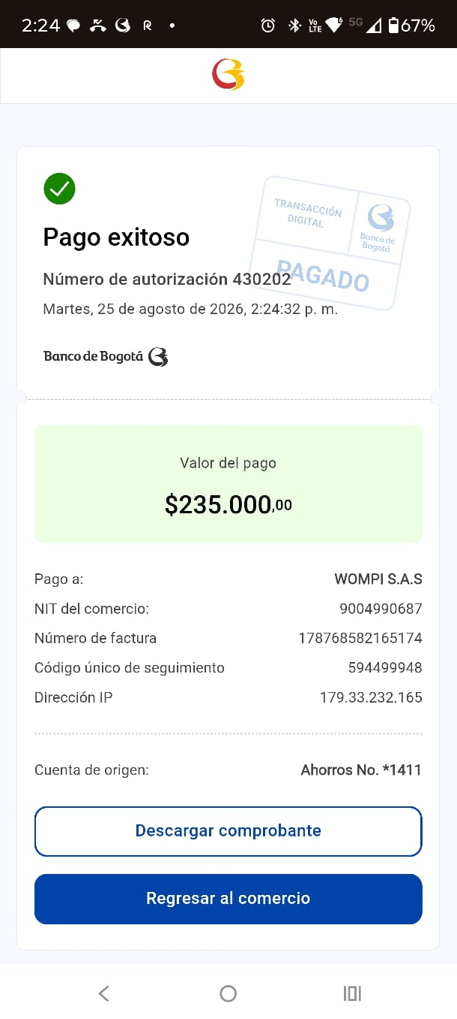
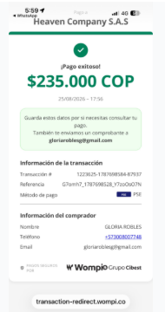 GLORIA ROBLES
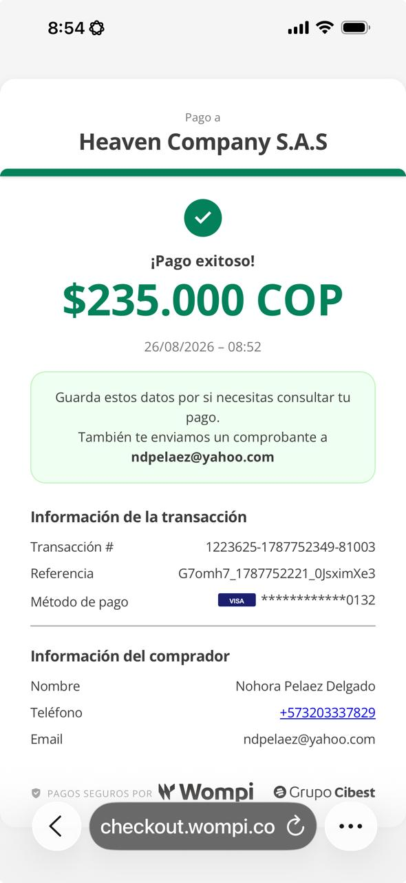 NORA PELAEZ
YEIMY CUERVO

Laura Camila Ladino | 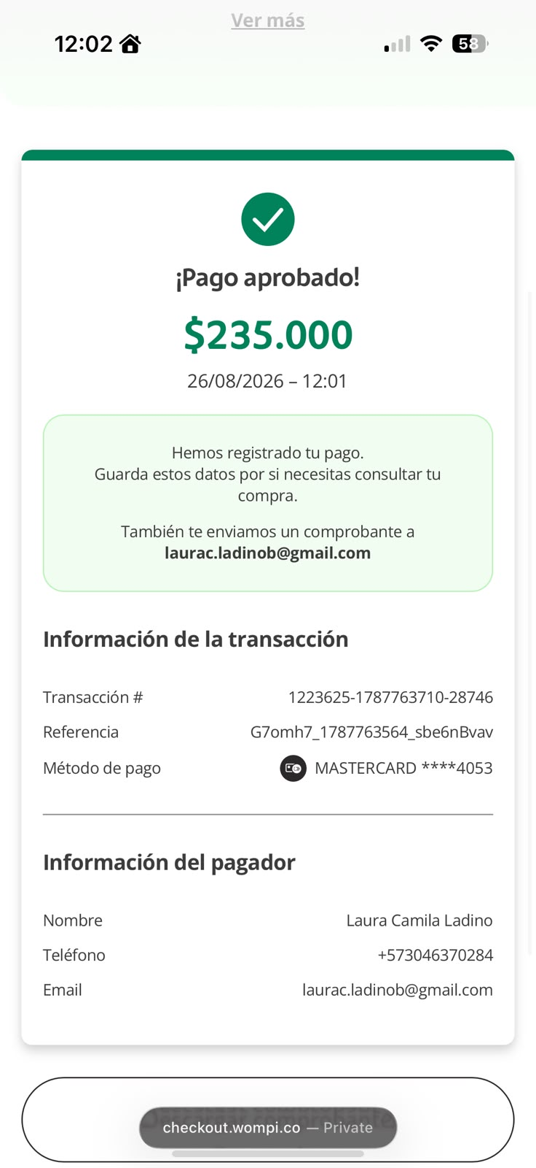
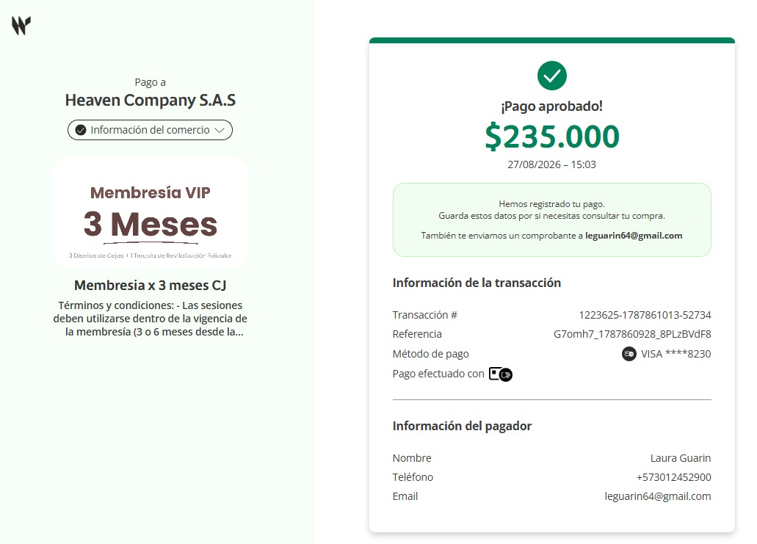 LAURA GUARIN
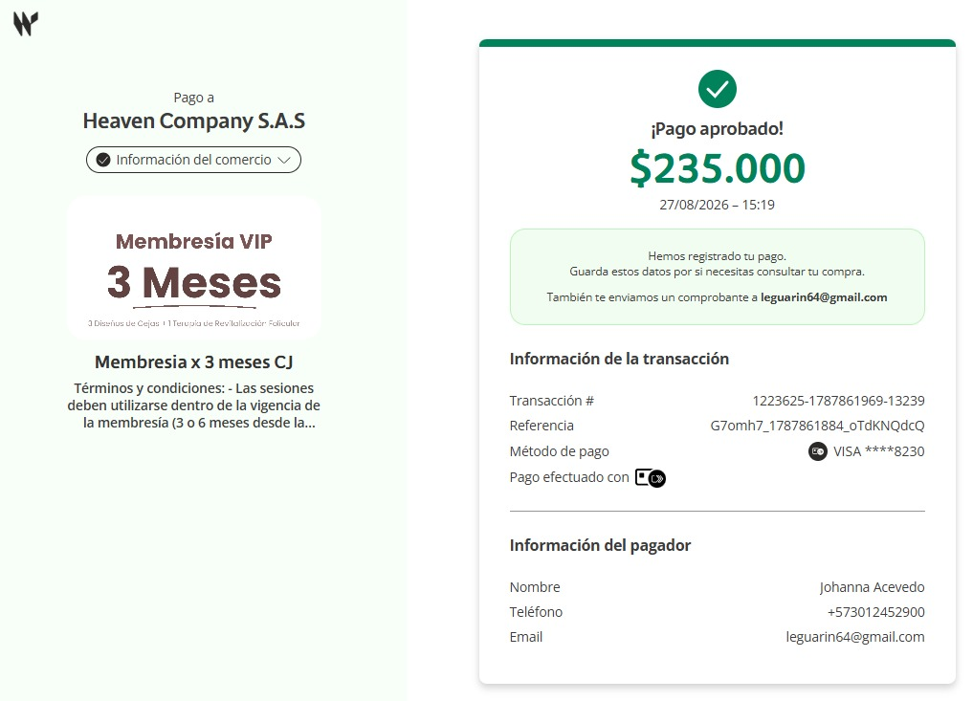 johanna Acevedo
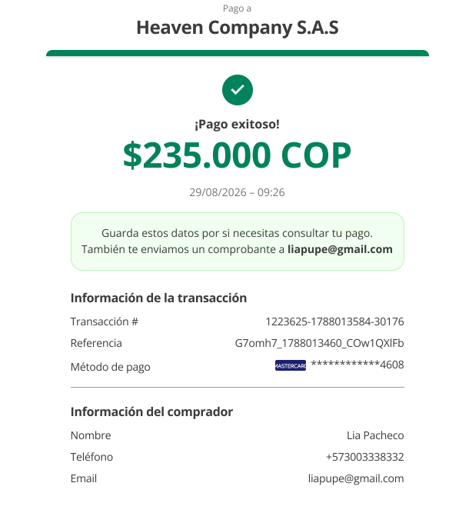 LIA PACHECO
Juliana walker | 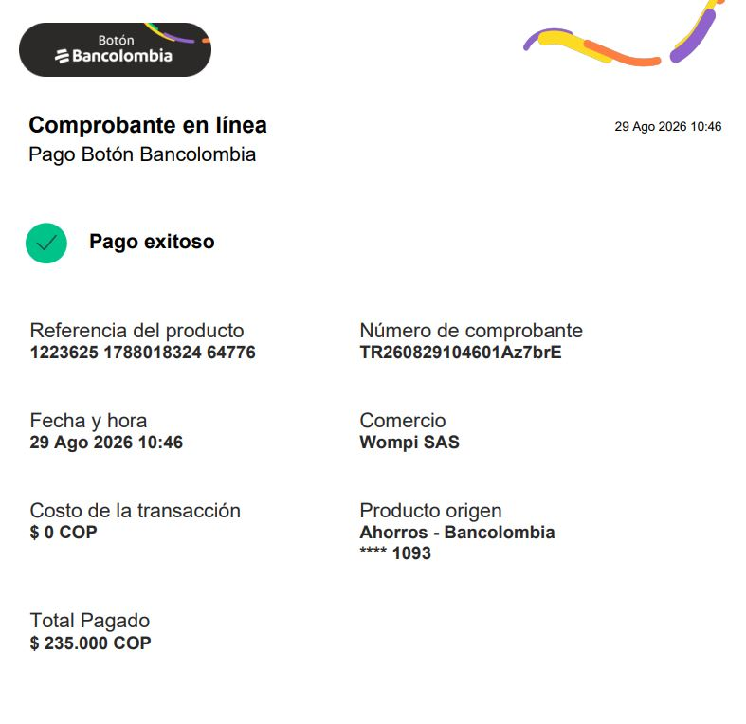
MARCELA CARO | 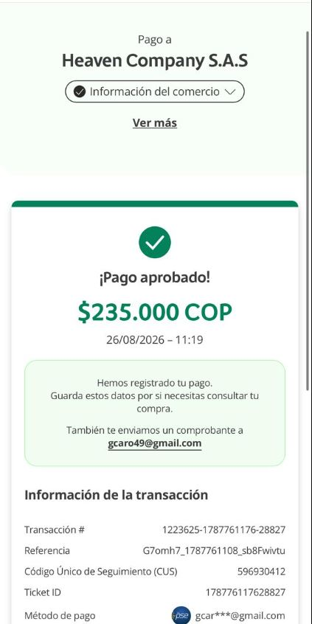
CLAUDIA PALMA OROZCO | 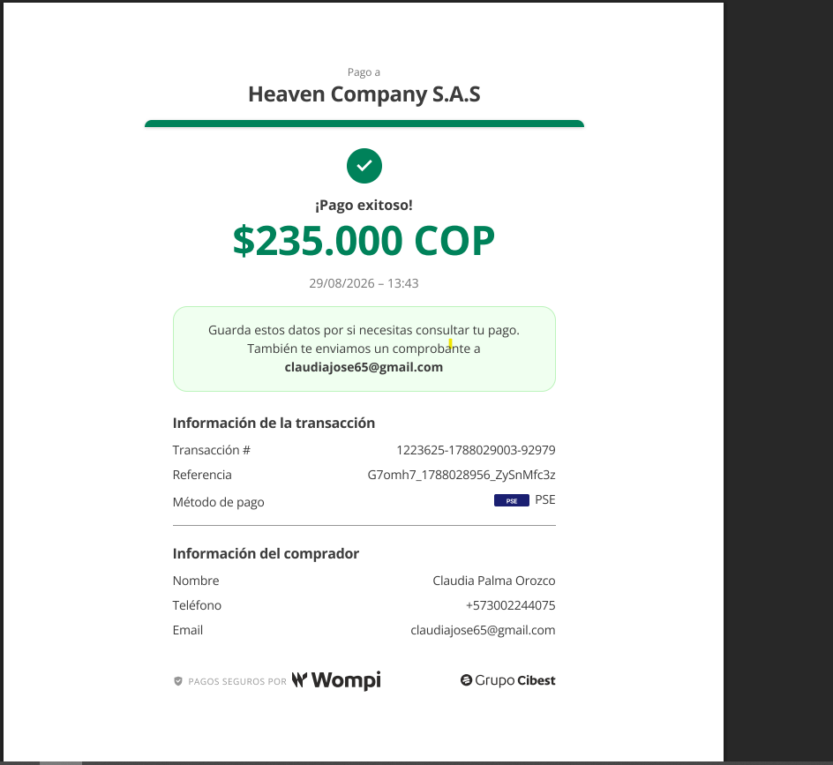
Lorena Villega | 